首页
 | 证券研究报告
2026-02-23 | 交易盘续接行情，可以持续多久 ——信用债机构久期热度观测 20260223
 |  | 张紫睿（分析师） | 邮箱： | zhangzirui@gtht.com | 登记编号： | S0880525040068
 |  | 唐元懋（分析师） | 邮箱： | tangyuanmao@gtht.com | 登记编号： | S0880524040002
统计截止：2026年2月23日 数据来源：Wind、iFind，国泰海通证券研究
摘要： 一级发行久期略缩短，热度整体维持高位。过去一周（2月9日-13日）城投债、产业债、其他金融债平均发行期限分别-0.64年、-0.32年、-0.30年。城投债超1倍投标占比维持97%，3倍以上高倍数占比上升至66%，反映配置需求热度有所升温；产业债超1倍投标占比维持90%，整体投标热度维持高位；其他金融债超1倍占比下降至69%,2-3倍下降至22%，3倍以上升至47%，机构抢配意愿强烈。 二级平均成交久期表现分化，产业债、金融债拉久期趋势放缓。过去一周（2月9日-13日），城投债、产业债成交期限分别加权于2.57年、2.40年，商业银行债中，普通商金债、TLAC债、二级资本债以及银行永续债加权平均成交期限分别为1.33年、3.23年、4.00年、3.35年，其中银行永续债、TLAC债久期有所拉长，普通商金债、二级资本债成交久期略有缩短；从其余金融债来看，保险公司债、券商普通债、券商次级债成交久期分别为3.78年、1.52年、2.62年，保险公司债、券商普通债成交久期略有拉长，融资租赁债、其他金融债成交久期分别为1.62年、1.33年，较上周有所缩短。 信用债现券市场买盘力量较前一周显著增强，配置盘力度放缓，交易盘接棒。①银行端减持力度扩大且卖出久期拉长：大型银行全期限净卖出规模从381.8亿元扩大至557.4亿元，卖出重心从短久期（<=1年、1-3年）延伸至7-10年（净卖出70.0亿元）；中小型银行净卖出从74.3亿元扩大至179.3亿元，仍以5年内品种为主。②配置盘力度放缓，交易盘接棒：基金公司及产品净买入从283.3亿元大幅跃升至610.1亿元，增持范围从1-5年（1-3年+ 234.1亿元、3-5年+135.8亿元）延伸至5-10年（5-7年+21.5亿元、7-10年+25.2亿元），久期拉长动作明确；保险公司净买入从60.5亿元升至74.6亿元，主要增持1-3年、3-5年及7-10年等品种，但对15-20年、20-30年超长期品种转为小幅净卖出，久期偏好有所收敛；理财子公司及产品净买入从94.0亿元降至51.6亿元，增持仍以1-3年短久期为主；其他资管产品净买入从55.3亿元大幅转正至165.2亿元，且主要集中在1年以内（+91.5亿元）和7-10年（+38.4亿元），拉久期信号突出。 风险提示：基本面变化、政策不及预期、数据统计存在遗漏或偏差。

一级发行：久期略缩短，热度整体高位维持
从发行期限结构看，过去一周（2月9日-13日）城投债、产业债、其他金融债平均发行期限分别-0.64年、-0.32年、-0.30年。城投债3-5年品种仍为发行主力（占比38%），1年以内品种回升明显（占比27%），久期偏好有所缩短；产业债1年以内品种为发行主力（占比40%），1-3年品种占比减少较多（占比26%），久期偏好略有缩短；其他金融债以1-3年品种为主（占比69%），未有3年以上品种新增发行，久期偏好有所缩短。 投标热度方面，城投债超1倍投标占比维持97%，3倍以上高倍数占比上升至66%，反映配置需求热度有所升温；产业债超1倍投标占比维持90%，整体投标热度维持高位；其他金融债超1倍占比下降至69%,2-3倍下降至22%，3倍以上升至47%，机构抢配意愿强烈。
近两周信用债品种发行期限占比


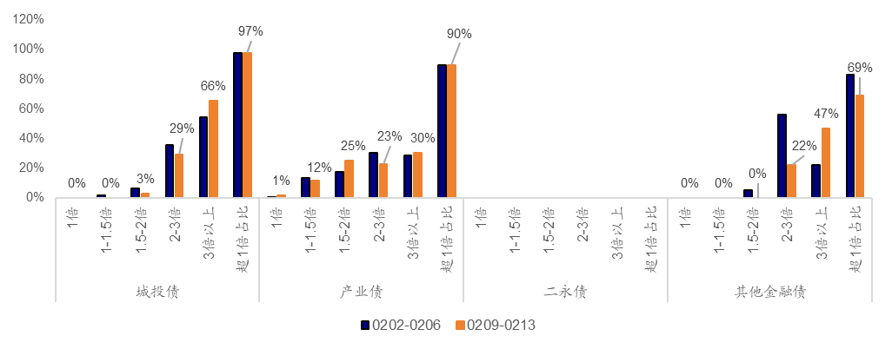
近两周信用债品种发行热度变化（全场倍数）

数据来源：Wind，国泰海通证券研究
二级成交：产业债、金融债拉久期趋势放缓
信用债平均成交久期表现分化。过去一周（2月9日-13日），城投债、产业债成交期限分别加权于2.57年、2.40年，商业银行债中，普通商金债、TLAC债、二级资本债以及银行永续债加权平均成交期限分别为1.33年、3.23年、4.00年、3.35年，其中银行永续债、TLAC债久期有所拉长，普通商金债、二级资本债成交久期略有缩短；从其余金融债来看，保险公司债、券商普通债、券商次级债成交久期分别为3.78年、1.52年、2.62年，保险公司债、券商普通债成交久期略有拉长，融资租赁债、其他金融债成交久期分别为1.62年、1.33年，较前一周有所缩短。 城投债：城投债加权平均成交期限较前一周变化不大。分区域来看，部分省份成交久期拉长幅度较大。其中，云南省变化最为显著，较上周拉长0.98年至2.46年。此外，内蒙古自治区、青海省、北京市以及陕西省城投债成交久期分别拉长至3.04年、3.39年、3.13年和3.53年。除江苏省，其他存量大省城投债成交久期均有所缩短。其中，浙江省、山东省、四川省、湖北省城投债成交久期分别从2.41年缩短至2.33年、从3.01年缩短至2.85年、从3.01年缩短至2.91年、从2.58年缩短至2.20年。此外，江苏省城投债成交久期从2.02年提升至2.22年。 产业债：产业债加权平均成交期限较前一周略有缩短。分行业来看，计算计、汽车行业成交久期分别从2.46年缩短至1.63年，从2.47年缩短至1.95年。石油石化行业成交久期大幅提升，从2.11年拉长至4.19年。存量债规模较大行业中，综合行业成交久期缩短最为明显，从4.58年下降至3.67年。公共事业、非银金融和交通运输行业成交久期分别拉长至2.57年、2.46年和1.66年，建筑装饰、房地产行业成交久期基本变动不大。
近两周信用债品种平均成交久期变化（年）
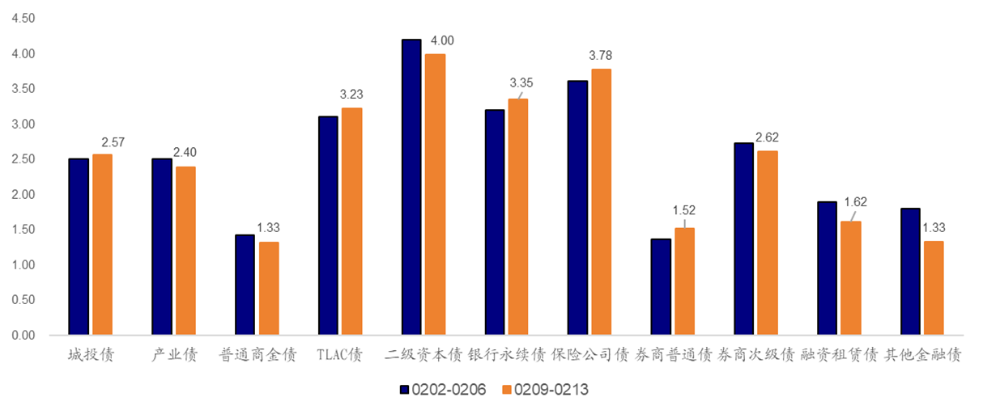

各省城投债成交久期及成交热度变化

分行业看产业债成交久期及成交热度变化
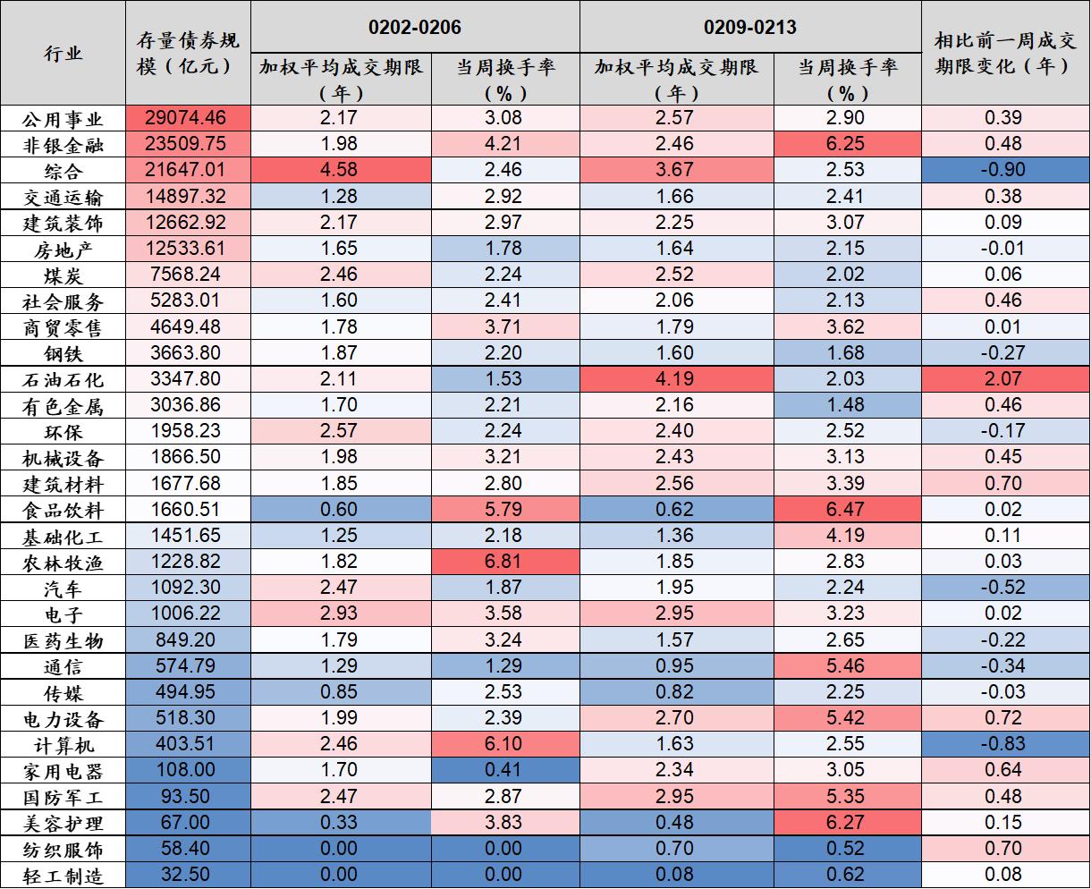

数据来源：Wind、iFind，国泰海通证券研究
数据来源：Wind、iFind，国泰海通证券研究
信用债机构行为：配置盘力度放缓，交易盘接棒
过去一周（2026/2/13），信用债现券市场买盘力量较前一周（2026/2/6）显著增强，配置盘力度放缓，交易盘接棒。 银行端减持力度扩大且卖出久期拉长：大型银行全期限净卖出规模从381.8亿元扩大至557.4亿元，卖出重心从短久期（<=1年、1-3年）延伸至7-10年（净卖出70.0亿元）；中小型银行净卖出从74.3亿元扩大至179.3亿元，仍以5年内品种为主。 配置盘力度放缓，交易盘接棒：基金公司及产品净买入从283.3亿元大幅跃升至610.1亿元，增持范围从1-5年（1-3年+ 234.1亿元、3-5年+135.8亿元）延伸至5-10年（5-7年+21.5亿元、7-10年+25.2亿元），久期拉长动作明确；保险公司净买入从60.5亿元升至74.6亿元，主要增持1-3年、3-5年及7-10年等品种，但对15-20年、20-30年超长期品种转为小幅净卖出，久期偏好有所收敛；理财子公司及产品净买入从94.0亿元降至51.6亿元，增持仍以1-3年短久期为主；其他资管产品净买入从55.3亿元大幅转正至165.2亿元，且主要集中在1年以内（+91.5亿元）和7-10年（+38.4亿元），拉久期信号突出。

各类机构对于普信债二级净买卖情况

数据来源：Wind，国泰海通证券研究
数据来源：Wind，国泰海通证券研究
风险提示：基本面变化、政策不及预期、数据统计存在遗漏或偏差。
★ 请务必阅读最末页的重要声明（评级说明、免责说明、公司联系方式）

